NTN-B Principal
Precificação de uma NTN-B Principal

IPCA Acumulado - site do BCB -
https://www3.bcb.gov.br/CALCIDADAO/publico/exibirFormCorrecaoValores.do?method=exibirFormCorrecaoValores
Obs: IPCA do mês anterior ainda não disponível em 2024-05-07

Projeção do PCA - site da ANBIMA
https://www.anbima.com.br/pt_br/informar/estatisticas/precos-e-indices/projecao-de-inflacao-gp-m.htm
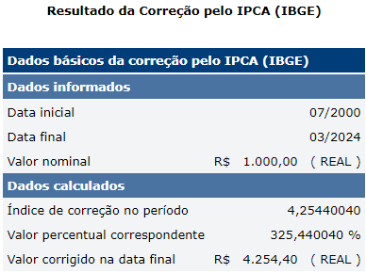
Data da Negociação | 2024-05-08
Vencimento | 2035-05-15
Taxa contratada | 6.1700%
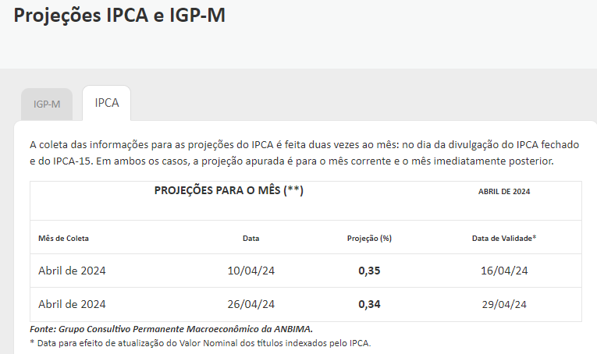
IPCA Acumulado | 325.44%
IPCA Projetado | 0.35%
Data da Liquidação | 2024-05-09 | (Liquidação em D+1)
Dias úteis até o vencimento | 2770
VNA | R$ 4,266.31
Cotação | 51.782900%
PU | R$2,209.22

15º Dia do mês atual | 2024-05-15
15º Dia do Mês anterior | 2024-04-15

Diferença de PU ocorreu por não ter o IPCA acumulado do mês anterior atualizado

